Wegleitung
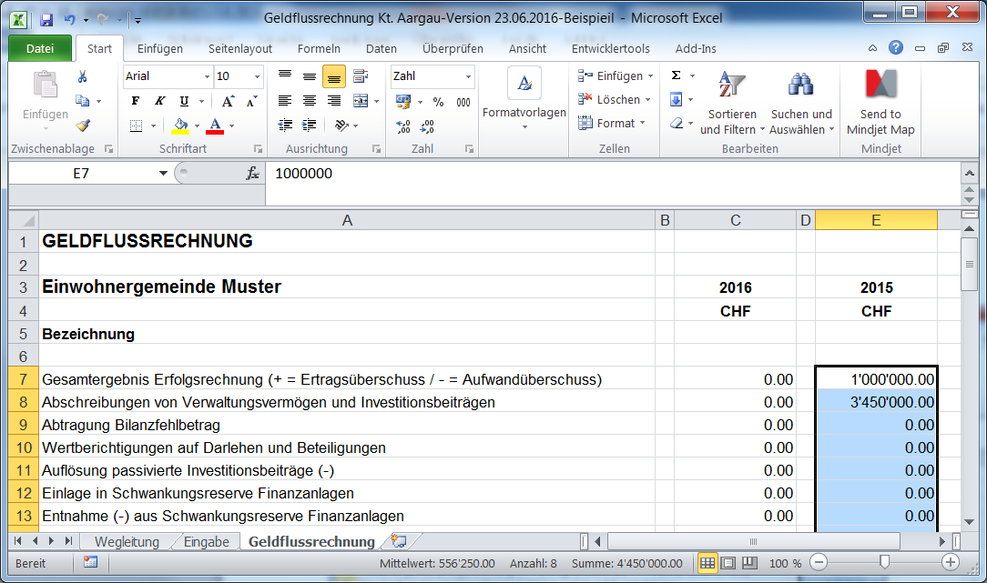
Wegleitung Geldflussrechnung

0. | Spezialfall Ortsbürgergemeinden und Gemeindeverbände als Rechnungskreise
 | mit Führung der Geldkonten bei der Einwohnergemeinde:

 | Bei der Geldflussrechnung dieser Rechnungskreise ist zu beachten, dass die Liquidität durch die Einwohnergemeinde bewirtschaftet wird. Das heisst, die Geldzuflüsse und Geldabflüsse werden mittels Kontokorrent bei der Einwohnergemeinde abgewickelt. Das Kontokorrent übernimmt also für die Rechnungskreise die Funktion wie ein Bankkonto, über welches alle Zahlungsausgänge und –eingänge des operativen Geschäftes während des Jahres abgewickelt werden. Als sogenanntes Zahlungsmitteläquivalent ist das Kontokorrent bei der Einwohnergemeinde nur in der Geldflussrechnung der Rechnungskreise somit den flüssigen Mitteln zuzuordnen. Die Geldflussrechnung weist die Ursachen für die Veränderung dieser flüssigen Mittel (inkl. Kontokorrent bei der Einwohnergemeinde) auf.

 | Das Kontokorrent der Einwohnergemeinde wird in der Geldflussrechnung auch dann zu den flüssigen Mitteln gerechnet, wenn dieses zum Stichtag einen Habensaldo aufweist (während des Jahres aber zwischen Soll und Haben schwankt). Dieser Fall wird gleich behandelt wie ein benutzter Bankkontokorrentkredit (Zurechnung zu den Netto-flüssigen Mitteln). Falls die Frage in Zeile F 70 der Eingabemaske mit "Ja" beantwortet wird, bedeutet dies, dass die Einwohnergemeinde dem Rechnungskreis via Kontokorrent längerfristig Geld zur Verfügung stellt. Da der langfristige Anteil also auch als Finanzverbindlichkeit bilanziert werden könnte (Darlehensverpflichtung), so wird in diesem Fall die Veränderung des Kontokorrents im Geldfluss aus Finanzierungstätigkeit gezeigt.

1. | Die Eingabe der Daten erfolgt über die Mappe "Eingabemaske". In der Mappe
 | "Geldflussrechnung" ist die berechnete Geldflussrechnung (GFR) ersichtlich.

2. | Alle Werte sind als positive Werte zu erfassen, unabhängig ob es sich um eine Soll- oder Haben-Position handelt (Ausnahmen s. Punkt 3).

3. | Ein allfälliger Aufwandüberschuss ist als negativer Wert zu erfassen.

4. | Für die Eingaben wird jeweils ein HRM2-Konto angegeben. Es muss genau das Total der Summe des Kontos eingegeben werden (2-stellig, 3-stellig, 4-stellig oder 5-stellig). Es müssen also nicht alle Kontensalden eingegeben werden. Lautet die Kontenbezeichnung "aus XXX" so müssen die Angaben aus den Buchungsdetails des angegebenen Kontos entnommen werden.

5. | Rückzahlung/Vergabe von Darlehen bzw. Verkauf/Kauf Beteiligungen: Auswahl von "Ja", wenn die Verbuchung über die IR erfolgte bzw. "Nein", wenn dies nicht der Fall war.

6. | Falls der Geldfluss gemäss Geldflussrechnung nicht mit der Veränderung der Flüssigen Mittel übereinstimmt, wird die Differenz in der Mappe "Geldflussrechnung" ausgewiesen.

7. | Eine Geldflussechnung enthält immer Vorjahresangaben. Dieses Excel-Tool verarbeitet nur die Daten des zu erfassenden Jahres. Die Vorjahreswerte müssen aus der gespeicherten Exceldatei der GFR des Vorjahres wie folgt in die Mappe "Geldflussrechnung" kopiert werden:

 | In Vorjahres-Excedatei Zeilen C7 - C60 markieren und mit CTRL C kopieren:

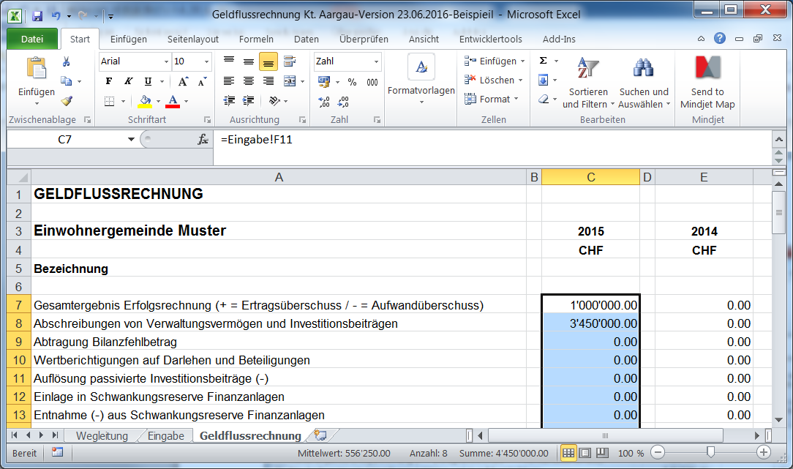

 | In aktueller Exceldatei Zelle E7 anwählen und mit "Rechte Maustastse, Inhalte ein-
 | fügen (Werte)" einfügen:

